11-23
序号 | 模块 | 问题描述 | 截图 | 优先级 | 处理结果 | 回复意见 | 预计解决日期 | 备注
1 | 系统管理-用户管理-角色设置-分配权限-菜单功能权限 | 债权资产管理下很多重复菜单 | 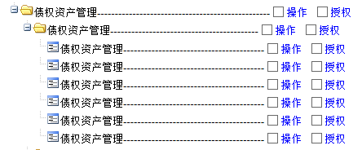 | 中 | 已解决 | 已解决
2 | 系统管理-用户管理-角色设置-分配权限-项目综合视图权限 | 不知道做什么用的 |  | 低 | 已解答 | 暂无菜单，不用关注
3 | 系统管理-用户管理-用户设置 | 用户编号应批量修改为与登录别名一致 |  | 中 | 暂不处理 | 生产环境再处理
4 | 基础信息维护-干系人管理 | 1、页面无权限控制？用李凯的账号可以查看、修改、删除、别人录入的干系人数据。 2、“干系人导入”模板，干系人AMC模板与资产评估机构是同一个 3、“干系人角色”保存后不能修改，只能新增？若修改如何处理？ | 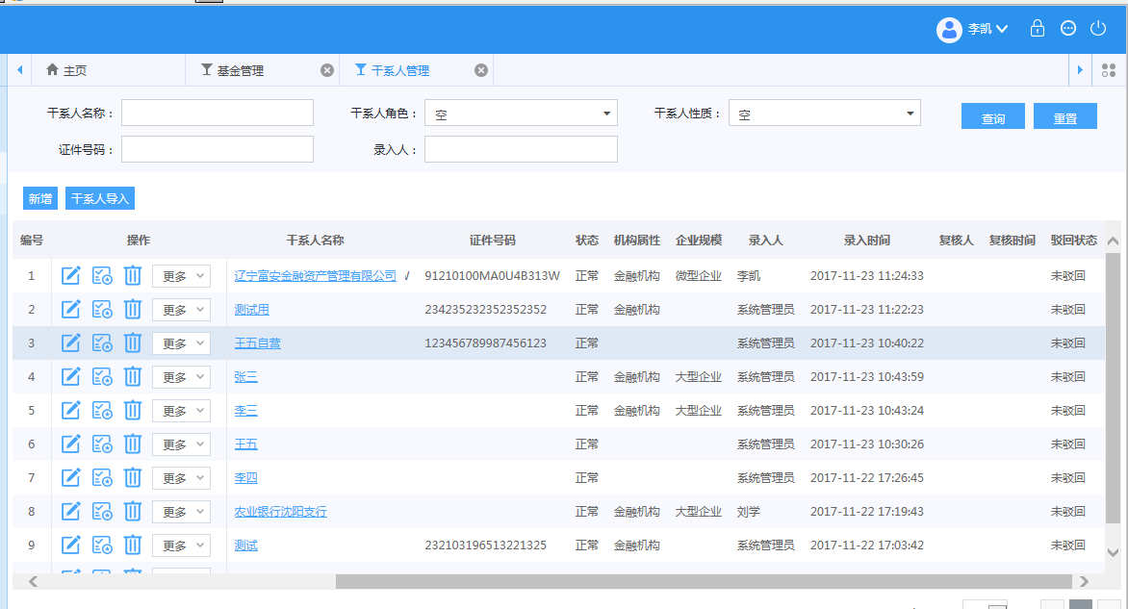 | 高 | 待处理 | 待验证
5 | 基础信息维护-干系人管理 | 下拉列表选项中的“空”建议都去掉，空不填即可，这里即使选择了也会校验必填 | 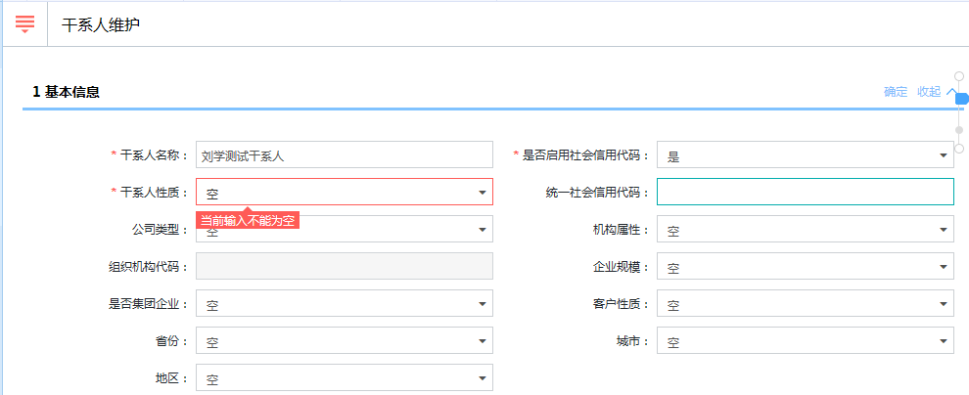 | 低 | 暂不处理 | 暂不处理
6 | 基金管理 | 页面无权限控制？用李凯的账号可以查看、修改、删除、别人录入的基金数据。 |  | 高 | 待验证 | 基金管理只有菜单权限控制，页面数据权限暂时没有控制。
7 | 基础信息维护-银行账户管理 | 1、查询条件中有一个空字段，建议为“账户类型” 2、账户没有“所属部门”属性，请去掉 | 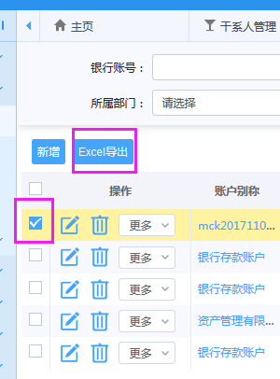 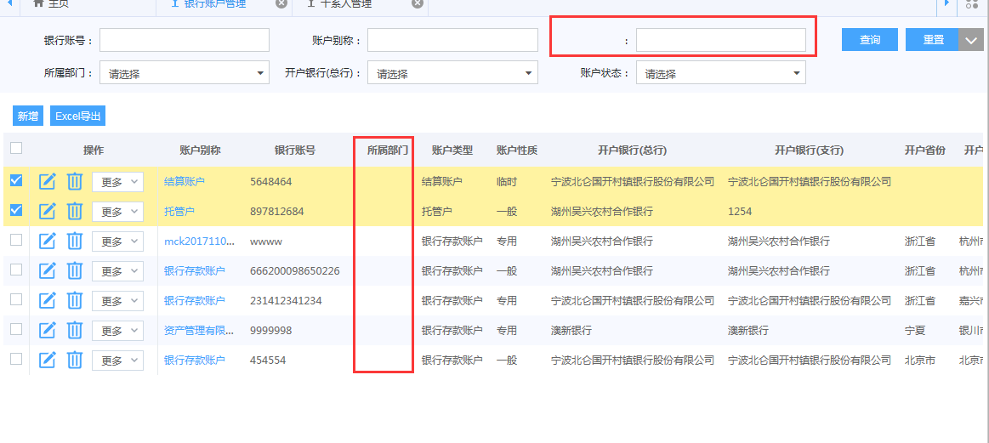 | 高 | 待处理 | 国际化配置文件未读取到 |  | 需确认是否需要开户和销户流程
8 | 基础信息维护-基准利率库 | “利率名称”下无选项 |  | 中 | 无需解决 | 请先选择利率分类
9 | 项目立项审批 | 1、立项、上报页面中，“项目组成员信息”中缺少“角色”和“分配比例”； 2、增加组员时有复选框，但是不能多选，希望优化 |  | 高 | 部分处理 | 已解决 |  | 项目组长和分配比例换下位置
10 | 通用 | 文档上传功能暂未配置 |  | 中 | 部分处理 | 已解决 |  | 1、不通过流程无法上传文档 2、暂时无法通过页面配置文档
11 | 通用 | 邮箱配置暂未测通 |  | 高 | 已解决
12 | 通用 | 去掉“密码修改” |  | 低 | 待处理 | 后续优化
13 | 提案审批流程 |  显示NULL |  | 高 | 已解决 | 国际化配置文件未读取到
14 | 上会准备流程 | 审批人看不到提案信息 |  | 高 | 待处理 | 排查解决

11-24
序号 | 模块 | 问题描述 | 截图 | 优先级 | 处理结果 | 回复意见 | 预计解决日期 | 备注
1 | 项目管理-收购项目管理-操作-文档管理 | 上传附件后无显示，且看不到流程中上传的附件 |  | 中 |  |  |  | 立项流程中附件可以看到，投决审批流程中上传的附件看不到
2 | 基金管理-支付 | 付费类型中，保险保全费，去掉“等”字 | 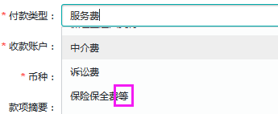 | 中
3 | 基金管理-发起流程 | 基金发起流程中是否需要“评估机构选聘流程”和“结项流程”？ | 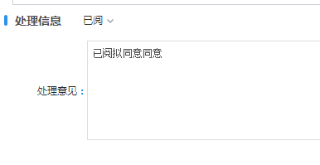 | 中
4 | 合同管理—合同创设 | 1、“项目名称”非必选项，但是选完“合同分类”和“合同模板”后，又提示“项目不能为空，请选择项目” 2、“合同模板”下面有个奇怪的符号oo |  | 低
5 | 合同管理-保证合同管理 | 查询条件字段没显示，“担保类型”下拉框为空 |  | 高
6 | 合同管理-保证合同管理-新增 | 打开界面提示【当前输入不能为空】，且未必填项，但是输入之后，又提示【必须输入项目名称】，而其非必填项。 |  | 低
7 | 合同管理-保证合同管理-新增 | 选择“补充质押物模板”下方内容均不可填 | 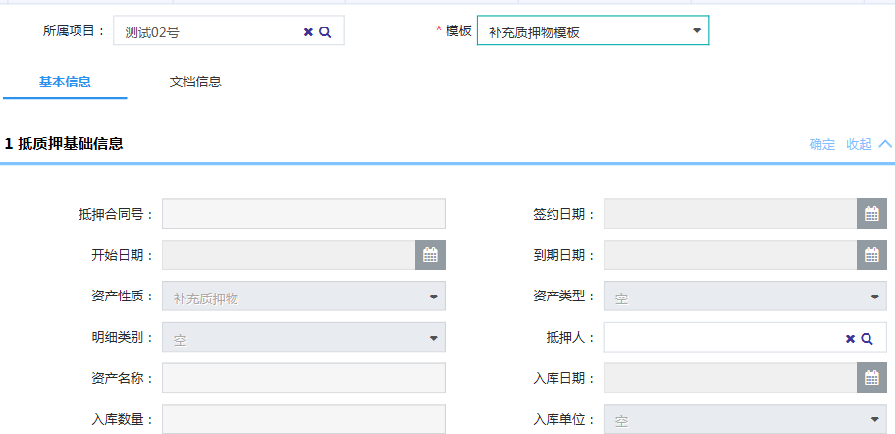 | 高
8 | 报表管理 | 无内容，显示null |  | 中 | 已解决
9 | 我的工作台-我的已办流程 | 导出xls，标题乱码 | 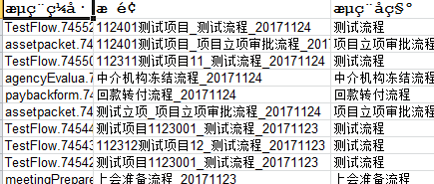 | 低
10 | 通用 | 处理意见常用语中，如果变更选择内容会叠加 |  | 低
11 | 项目管理-收购项目管理-立项 | 资产包模板： 1、业务类型应为：纯商业化、配资/收益权转让、委托收购 2、缺少“项目来源”录入框 | 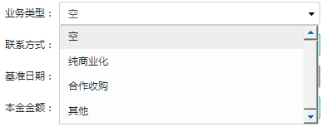 | 高
12 | 项目管理-收购项目管理-立项流程 | 受托处置模板：选择后没有页面要素 |  | 高
13 | 项目管理-收购项目管理-立项流程 | 1、立项流程没有结束，就可以发起投决流程？ 2、立项流程结束后，没有自动发起中介机构选聘流程 |  | 高 | 部分处理 | 2已解决 |  | 需控制立项审批未通过则不能发起后续流程
14 | 项目管理-收购项目管理-方案审查流程 | 1、“资金来源”改为“交易结构”、“出资平台”改为“出资方” 2、投资测算：去掉“资金回报率（IRR）”、“超额收益我方所占比例” 3、缺少“估值信息”区域 4、“提案信息”改为“方案信息”，“提案名称”自动默认为项目名称、去掉“动议部门”，且目前无法填写导致不能提交、“简要内容”改为“方案摘要” 5、不再需要显示“中介选聘需求”和“资金信息”区域 6、立项阶段上传的附件没有带过来，且没有配置报方案需要上传的附件 | 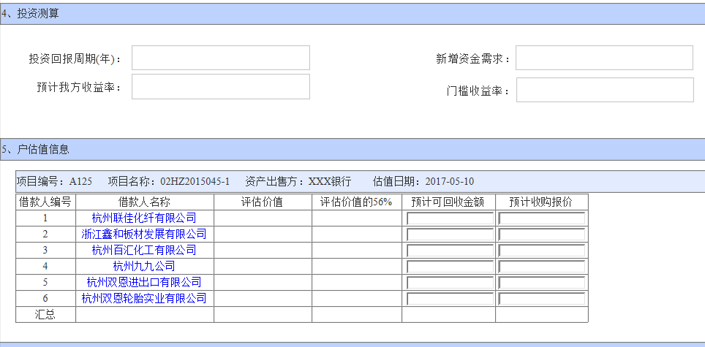 | 高 |  |  |  | 请参考Demo修改该页面
15 | 项目管理-收购项目管理-方案审查流程 | 商业化 1、梳理确认一下权限（复核） 2、该流程中的处理人不能否决，只能退回 3、流程中看不到上传的附件 |  | 高 |  |  |  | 1、需配置合同复核人 2、调整流程
16 | 项目管理-收购项目管理 | 没有提供模板导入：借款人（户）、贷款合同、保证合同、抵质押合同、抵质押物信息 |  | 高
17 | 投决审批流程 | 业审会秘书页面，不需要“动议部门” |  | 高
18 | 债权资产管理—债权资产管理 | “资产管理人”应为录入框 |  | 中
19 | 项目管理—处置项目管理 | 查询条件中“借款人”和“资产包名称”下表中没有，建议改为“处置阶段”和“项目状态” |  | 中
20 | 项目管理—融资项目管理 | 查询条件去掉“是否归集账户” |  | 中
21 | 流程管理-发起工作流-立项流程 | 发起立项审批流程控制台报错 | 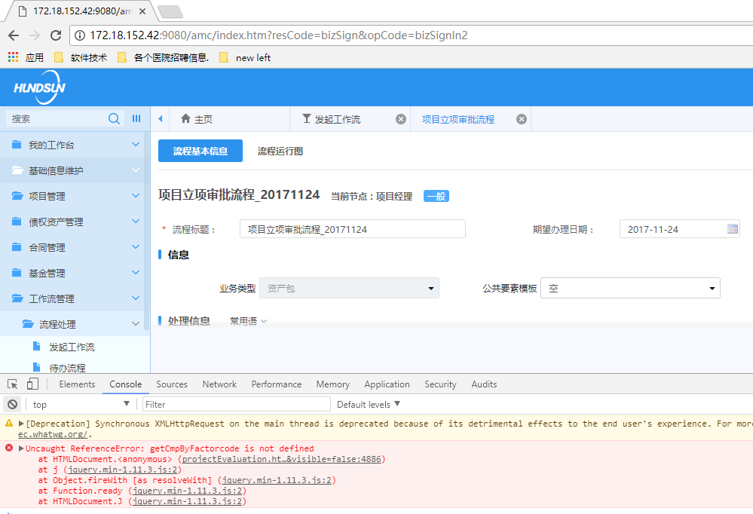 | 低
22 | 流程管理-发起工作流-立项流程 | 立项流程中各节点的页面模板不一致，除发起节点，后面各节点（包括退回和保存后）均显示了方案中的字段 | 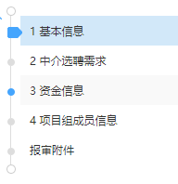 | 中
23 | 我的工作台-我发起的工作流 | 我发起的工作流，方案审查工作流撤销报错 | 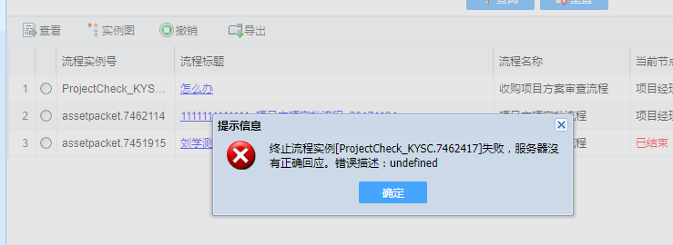 | 中
24 | 方案审查流程审批 | 页面上有一些null |  | 高

11.26
序号 | 模块 | 问题描述 | 截图 | 优先级 | 处理结果 | 回复意见 | 预计解决日期 | 备注
1 | 基金管理-股东信息-新增 | 1、股东类型第一次进来为乱码 2、选择范围只有两条信息，规则是什么？ | 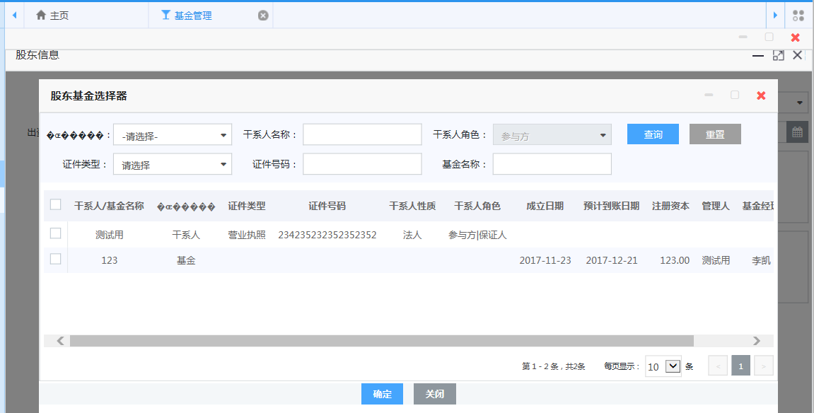 | 中 |  | 股东选择范围是“参与方” |  | 干系人角色分别对哪里有影响？
2 | 通用 | 发起流程后的项目，在当前流程不可修改，但是进入后续流程后却可以修改 |  | 高 |  | 流程实现的修改和复核功能需关闭
3 | 基金管理 | 基金流程需配置：立项、审查、投决 |  | 高
4 | 项目管理-收购项目管理-资产包调整 | 没有操作按钮 |  | 中 |  | 保存后将选中资产打包创建新项目
5 | 律所选聘流程、资产评估机构选聘流程 | 1、页面表单与流程内容不符 2、律所选聘页面下方不可填 3、评估机构选聘流程中需要选择中介机构为空，但默认为“律师事务所” | 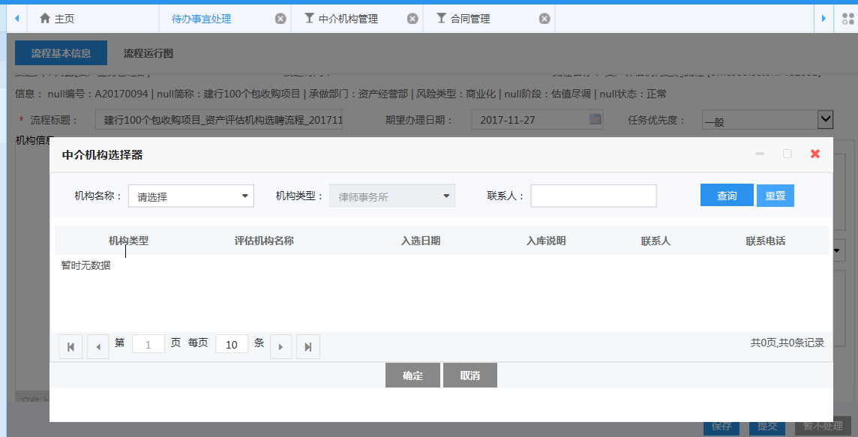 | 中
6 | 项目管理-投决审批流程 | 1、“业审会秘书录入决议”节点，增加字段“投决结果”（同意、不同意），主任/副主任委员审批时，需与投决结果比对：投决结果为“同意”时，主任/副主任委员可以同意或否决；投决结果为“不同意”时，主任/副主任委员只可以否决 2、缺少“是否附条件”选项与“待落实条件列表” |  | 高
7 | 项目管理-投决审批流程 | 5000万以上项目，主任委员未参会，副主任委员提交时报错 |  | 高
8 | 项目管理 | 暂无延长方案有效期、落实条件、归档流程、诉讼时效中断，批了调整诉讼时效 |  | 高 |  |  | 2017-11-29
9 | 项目管理 | 项目原始资料与项目关联没有实现 |  | 高
10 | 合同管理-合同创设 | 不应该可以直接通过创设和复核创设合同，需隐藏这两个按钮 | 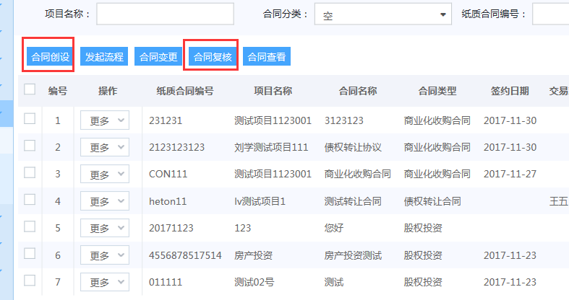 | 中
11 | 合同管理-发起流程 | 制式合同生成在二期 非制式合同暂不能上传 |  | 高 |  |  | 2017-11-29
12 | 合同管理-转让公告确认 | 我方提供的转让公告模板暂未实现 |  | 高 |  |  | 2017-12-01
13 | 合同管理-支付 | 1、项目经理不应该可以发起支付流程，但是放款专员又看不到合同信息无法发起 2、需在“付款类型”后面增加“付款账户” | 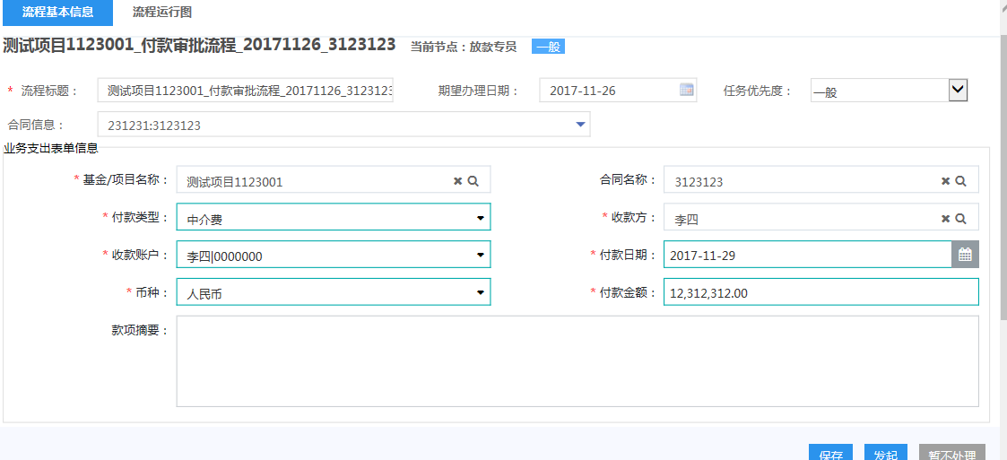 | 高 |  | 目前需要先保存才能提交，需优化
14 | 合同管理-支付 | 出纳节点，不应只有处理意见，还应录入“实际付款金额”，“实际付款日期”，并且可以调整“付款账户”（多条） |  | 高
15 | 财务管理-到账认领管理 | 缺少到账认领流程 |  | 高
16 | 投决上会流程 | 发起流程评审会委员我只选了一个人，可以正常通过，应控制最少选择5人 | 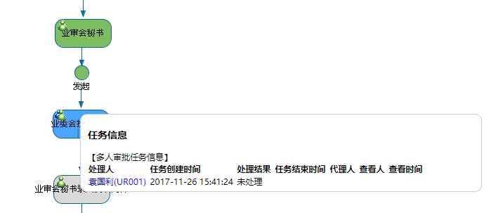 | 中
17 | 项目立项流程 | 选择用户的时候，用户选择器是否有必要显示角色 | 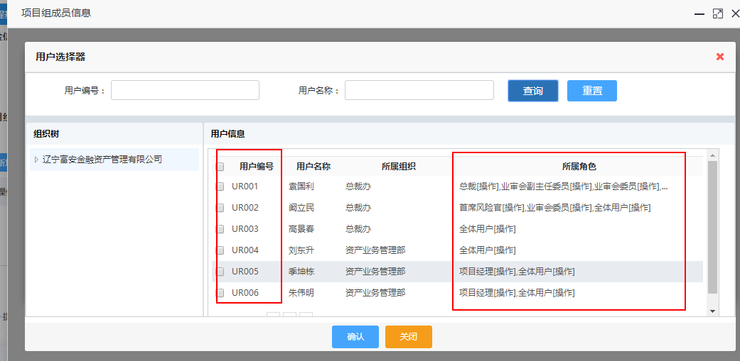 | 中
18 | 项目立项流程 | 项目组成员信息，项目组长比例没有单位，项目组长比例和姓名能否调换个位置，然后放在表的上面 |  | 中
19 | 首页 | 我的资产权限控制的逻辑是怎样的？ |  | 高
20 | 律所选聘流程/资产评估选聘 | 发起时处理意见默认了一个“保存” |  | 中
21 | 律所选聘流程 | 推荐经办人这里是下拉框，数据源在哪录入？是不是文本框更好一点 |  | 中
22 | 资产评估选聘流程 | 选聘工作小组的数据源在哪里录入？ |  | 中
23 | 资产评估选聘流程 | 审批的时候表单样式有比较大的问题，同时发起的时候没有选聘结果这个表格，第二个审批节点这个表格还不能编辑 |  | 高
24 | 律所选聘流程/资产评估选聘 | 部门经理没有驳回或者否决等权限按钮 |  | 中
25 | 债权资产管理 | 1、“资产管理人”为空，应默认为组长，组长分配给组员 2、管理人员无法选择 | 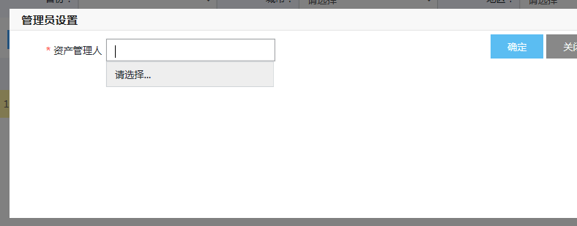 | 高

11.27
序号 | 模块 | 问题描述 | 截图 | 优先级 | 处理结果 | 回复意见 | 预计解决日期 | 备注
1 | 处置管理-处置项目-立项审批流程 | 文档中计划处置日期为非必填项。文档中的处置方式，在系统中所列不全。少了委托处置/资产租赁/资产投资 |  | 高
2 | 处置管理-处置项目-立项审批流程 | 文件类型列表与文档中不符。 |  | 高
3 | 处置管理-处置项目-合同文本审批流程-债务转让合同-基本信息 | 文档中的【基准日】为必填项系统中没有，有【停息日】且非必填项；签约日期、是否需要转付、债权利息、受让方均为必填项，系统中未标注；【处置方式】无；系统中的合同签订金额=demo中的转让金额？ |  | 高
4 | 处置管理-处置项目-合同文本审批流程-债务重组合同-基本信息 | 【基准日】【签约日期】要求必填；【利率】要求可选；【处置方式】要求必填，系统中无；【预计还款日】无，多了起算及预计到期日；【冲减担保金额】无； |  | 高
5 | 处置管理-处置项目-合同文本审批流程-股抵债合同-基本信息 | 【基准日】【签约日期】【股权比例】要求必填；【处置方式】要求必填，系统中无；回购方】【预计回购日期】【起算日期】未要求必填；【约定回购价】【溢价率】要求二选一，系统不体现，且无提示，两者均填写后可提交。 |  | 高
6 | 收包管理-资产包收包项目-立项审批流程-资产包—基本信息 | 必填项未标明，未作控制，不填写亦可提交。 |  | 高
7 | 收包管理-资产包收包项目-合同文本流程-收购类合同-商业化合同-基本信息 | 预计付款日期非要求必选，demo中无出资方，而是受让方。 |  | 高
8 | 收包管理-资产包收包项目-合同文本流程-收购类合同-受托处置合同-基本信息 | 【合同名称】、【币种】、【后端分成描述】要求为必选项。【委托方】无，有转让方模块中的【合作方】。多了【清收底限】 |  | 高
9 | 收包管理-资产包收包项目-合同文本流程-收购类合同 | demo中的4.8.3中介机构服务合同要素系统中无。多了结构化收购合同要素 |  | 中
10 | 基金管理-新增-基本信息 | 发起机构不是必选项 |  | 高
11 | 基金管理-新增-费率信息 | 缺少税率选项 |  | 高
12 | 债权资产管理-债权资产管理-操作-更多-诉讼信息 | 借款人无法选择 执行 查封 破产同上 |  | 高
13 | 财务管理-到账认领管理-认领数据修改 | 财务到账信息的所有内容，没有办法修改数据 |  | 高
14 | 项目管理-投资项目管理-发起流程-基本信息 | 投资方式-可选项与需求不一致，应为：股权/债权/金融产品 | 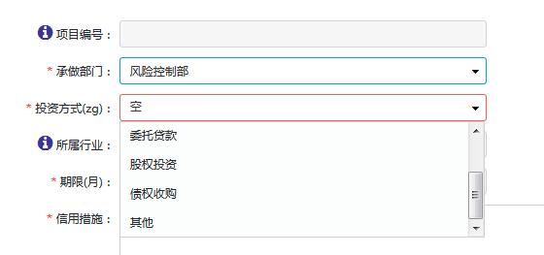 | 高
15 | 项目管理-投资项目管理-发起流程-基本信息 | 期限单位与需求不一致，应为“投资期限（天）” | 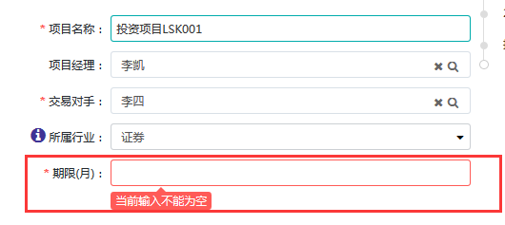 | 高
16 | 项目管理-投资项目管理-发起流程 | 点“发起流程”，未能发起成功 | 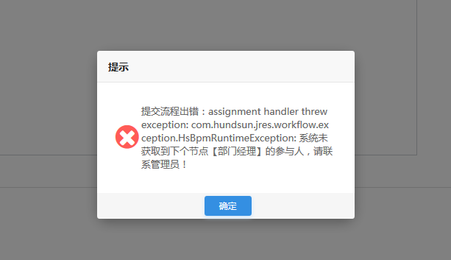 | 高

11.28
序号 | 模块 | 问题描述 | 截图 | 负责人 | 优先级 | 处理结果 | 回复意见 | 预计解决日期 | 备注
1 | 主页—我的资产 | 操作按钮无下拉框选择。 |  | 崔洁
2 | 主页—业务代办 | 立项之后，自动生成提醒，但是点处理，提交报错。 |  | 崔洁
3 | 项目管理—收购项目方案审查流程-业务人员界面 | 三者均为必填项，未标注。Demo中有项目来源，系统中无。 |  | 崔洁
4 | 项目管理—收购项目方案审查流程 | 文档上传类型与demo不符。 |  | 崔洁
5 | 项目管理—上会准备流程 | demo中在方案下面有上传文档模块，系统中无，而是处理意见模块。 |  | 崔洁
6 | 项目管理—收购项目投决审批流程-流程基本信息 | 字段不统一。且无附件选择处。 |  | 崔洁
7 | 项目管理—收购项目投决审批流程-业审会秘书录入决议内容节点 | 流程说明文件中，此处可选择（是否附条件）。 |  | 崔洁
8 | 项目管理—收购项目投决审批流程-主任委员节点 | 提示上传文件，但是没有类型可选。 |  | 崔洁
9 | 项目管理—处置项目管理—某个项目—更多-处置估值 | 历史估值表中无此字段。 |  | 崔洁
10 | 项目管理—处置项目管理—方案审查流程 | 选择项目之后，点发起流程，流程信息中无【处置项目审查流程】；若不选择项目，则由流程，点选之后，页面无项目信息。文档中说明，立项和方案审查合并，但是系统中流程皆有，立项流程可正常提交，审查流程如上述。 |  | 崔洁
11 | 项目管理—处置项目管理—投决审批流程 | 文档列明流程同收包，但是选择项目后，流程列表中没有可选流程，收包的投审批流程都未显示可选。 |  | 崔洁
12 | 项目管理—处置项目管理—合同文本审批流程 | 制式合同和非制式审批流程不一致，但是系统选择制式合同，走的是非制式的流程【过总裁节点】，制式的应该是法务后放款专员和非总裁。 |  | 崔洁
13 | 项目管理—收购重组项目 | demo中有，系统中无此模块分类；发起收购立项流程中，类型无法选择【重组】都是【资产包】。系统中有【金融服务项目】demo和文档中未添加说明。 |  | 崔洁
14 | 财务管理-付款管理-业务支出 | 合同文本无法选择，付款审批流程无法提交 | 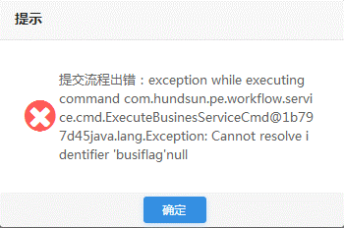 | 吴杨
15 | 到账认领全部被认领后，系统自动发收款确认流程。收款确认流程在系统中的名称为“到账确认流程” | 流程运行图与文档中描述不一致。 文档中的审批流程为：业务人员→项目组长→分管领导→风控总监 |  | 吴杨
16 | 工作流管理-流程处理-发起工作流-融资项目立项流程 | 流程标题显示系统自动生成，但实际未生成。可自行录入。 |  | 吴杨
17 | 融资项目立项流程-部门负责人会签节点 | 无法提交。流程图上显示下一节点分管领导审批节点是动态制定，是否是因为没有弹出选择下一节点处理人的对话框导致？ | 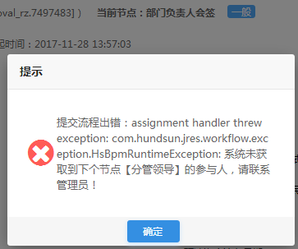 | 吴杨
18 | 财务管理-融资合同管理-合同复核 | 页面一直处于“正在提交，请请稍后…” |  | 吴杨
19 | 财务管理-融资合同管理-还款计划 | 文档中写明系统会根据融资合同自动生成融资还款计划，实际显示都是空白的。 |  | 吴杨
20 | 财务管理-融资合同管理-还款计划-手工添加 | 手工添加后提交提示出现异常 | 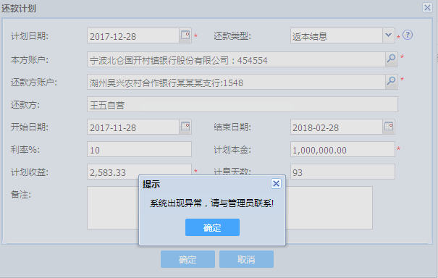 | 吴杨
21 | 项目管理-发起流程-定期估值审批流程 | 文档中定期估值审批流程：业务人员发起→财务负责人审核→总裁审批。 现系统中的流程图与文档不一致。 |  | 吴杨
22 | 定期估值审批流程-业务人员发起节点 | 点击“发起”后提示 服务器请求失败 | 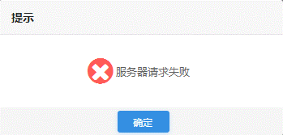 | 吴杨
23 | 基金管理-发起流程-基金立项流程 | 发起失败 |  | 张秀玲
24 | 项目管理-发起结项流程 | 点击发起后显示未获取到下个节点处理人 | 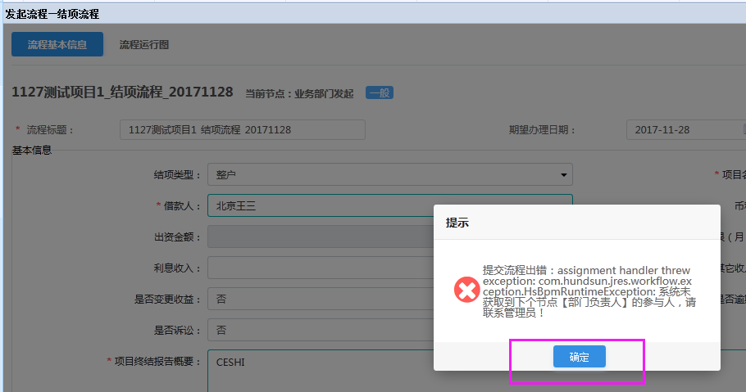 | 张秀玲
25 | 合同管理-新增合同 | 未在系统中找到相关资产包收益权转让合同 | 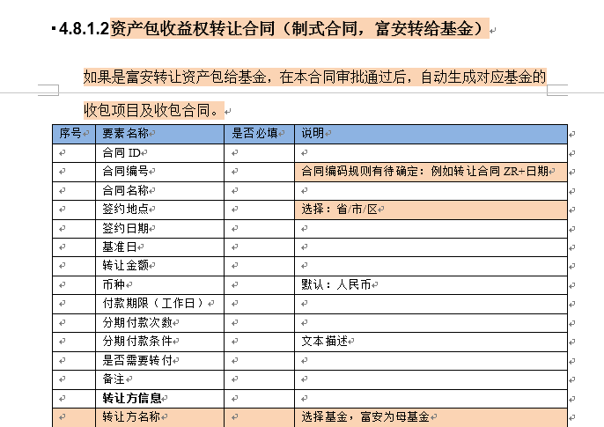 | 张秀玲
26 | 合同管理-新增合同 | 不是必填选项 |  | 张秀玲
27 | 项目管理-投资项目管理-发起流程-基本信息-保存 | 保存后提示在待办中查看，但在我的工作台-我的待阅流程等菜单下找不到该流程 |  | 李世奎
28 | 项目管理-投资项目管理-Excel导出 | 导出结果和页面数据不符 |  | 李世奎
29 | 项目管理-项目立项 | 风险类型属于四大的说法，富安应该都是商业化、找一个更合适的说法表达该字段内含 |  | 阚立民
30 | 项目管理-方案审查流程 | 现在的所需资金等方案内容都是手填的，如何体现计算和决策过程？ |  | 阚立民
31 | 项目管理-上会准备节点 | “详细”按钮报错，应链到项目全景图 |  | 杨曦 | 高
32 | 项目管理—投决审批流程-发起投决节点 | 字段重复：所需资金、所需金额只需要一个 |  | 杨曦 | 高
33 | 项目管理—投决审批流程-起草决议节点 | 无法修改只能录入意见？ |  | 杨曦 | 高
34 | 财务管理-付款流程 | 打款单位改为付款单位 入账单位改为收款单位 收付款类型增加：往来款 |  | 马琳 | 高
35 | 律所/评估机构选聘流程 | 如何通过一个流程完成多家机构的选聘？ |  | 胡博 | 中
36 | 财务管理-付款流程 | 如何通过一个流程完成多笔费用的支付？ |  | 胡博 | 中
37 | 财务管理-到账认领 | 委贷利息不需要项目经理认领，财务可以直接确认。无法确认的款项才需要发起到账认领流程 |  | 马琳 | 中
38 | 财务管理 | 税费怎么体现？ |  | 马琳 | 中

11.29
序号 | 模块 | 问题描述 | 截图 | 提出人 | 优先级 | 处理结果 | 回复意见 | 预计解决日期 | 备注
1 | 收购项目管理 | 1.项目立项审批流程中承做部门选项问题 2.资产经营部改为资产业务管理部 | 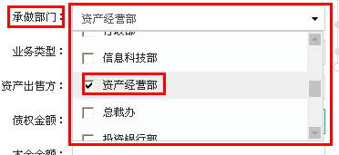 | 胡博
2 | 收购项目管理 | 项目立项审批流程业务类型无选项，业务类型包含债权收购，资产重组等（具体类型咨询业务部领导） |  | 胡博
3 | 收购项目管理 | 项目立项审批流程基准日期 |  | 胡博
4 | 收购项目管理 | 项目立项审批流程中介选聘需求令发起流程律所和资产评估机构可以通过一个流程选聘 |  | 胡博
5 | 收购项目管理 | 项目立项审批流程资金信息改为拟收购金额 |  | 胡博
6 | 收购项目管理 | 项目立项审批流程需要项目来源 |  | 胡博
7 | 项目立项审批流程 | 立项审批不能越级审批 |  | 胡博
8 | 项目立项审批流程 | 附件不能预览，打开，只能下载 |  | 胡博
9 | 基础信息维护 | 中介机构管理中的机构名称中添加干系人中的企业规模和省份 |  | 胡博
10 | 基础信息维护 | 中介机构管理中的律师职业维护希望做成选填项不然提交不了 |  | 胡博
11 | 律所选聘流程 | 推荐经办人？ |  | 胡博
12 | 律所选聘流程 | 1.流程问题，应先到法务。 2.选聘方式：下拉无内容应 3.增加代理方式选项为，代理方式：一般代理、一般风险代理、全风险代理 |  | 胡博
13 | 资产评估选聘流程 | 基本信息中的标的资产金额改为资产金额 |  | 胡博
14 | 查看流程 | 本金金额，债权金额显示不全 |  | 胡博
17 | 借款人信息维护 | 沈阳市行政区重新划分，有改名字的区域 | 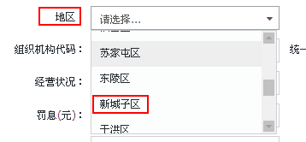 | 胡博

11.29 (2)
序号 | 模块 | 问题描述 | 截图 | 提出人 | 优先级 | 处理结果 | 回复意见 | 预计解决日期 | 备注
1 | 债权资产管理-债权资产管理 | 项目名称demo中是可选项，系统中是可填项。 |  | 崔洁
2 | 债权资产管理-债权资产管理 | 操作的信息，少了后三个字段。 | 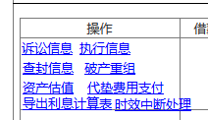 | 崔洁
3 | 债权资产管理-债权资产管理 | 列表菜单中，无【借款人编号】demo中有，demo中无省份城市信息，系统中有。 | 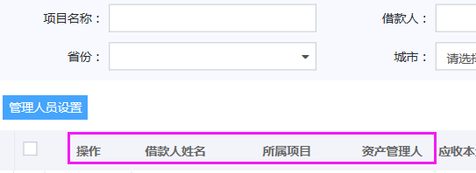 | 崔洁
4 | 债权资产管理-债权信息管理 | 列表菜单中多了【内部合同编号】【驳回状态】字段。 |  | 崔洁
5 | 债权资产管理-债权信息管理 | 随机一个项目的更多点导出功能，导出之后1.表格的标题栏在下方；2.所有的导出信息均一致（可能需要后期提供模板，但是内容不应该一致吧）。 |  | 崔洁
6 | 债权资产管理-债权信息管理—新增合同 | 系统表格菜单中比demo多了【内部合同ID】字段，少了【业务类型】【代垫费用】字段。 |  | 崔洁
7 | 债权资产管理-债权信息管理—新增合同-下一步（债权合同信息维护）-基本信息 | 且少了【业务种类】可选项。 |  | 崔洁
8 | 债权资产管理-债权信息管理—操作—时效中断处理 | demo中的按钮是【保存】【发起】，demo备注说明中会依天数发起提醒，是否发起按钮是此作用？ |  | 崔洁
9 | 债权资产管理—保证人信息维护/抵押物信息维护 | 系统中多了【承做部门】【中标方】的字段。抵押物信息界面同时多了地区位置相关字段。 |  | 崔洁
10 | 债权资产管理—保证人信息维护/抵押物信息维护 | demo中说明保证人信息列表为可编辑表，直接维护，但系统中是有操作按钮编辑。且表格菜单多了【资产包】【承做部门】【中标方】字段。 |  | 崔洁
11 | 债权资产管理—诉讼信息管理-新增诉讼信息 | 页面中间多了菜单行，且试了多个浏览器都有，可判定非浏览器兼容问题。 |  | 崔洁
12 | 债权资产管理—诉讼信息管理-新增诉讼信息-涉案合同 | 选择项目时，确认按钮被遮盖，且无法调整对话框大小。 |  | 崔洁
13 | 债权资产管理—诉讼信息管理-新增诉讼信息 | 基本信息字段不一致，除【涉案合同】系统中为点选添加按钮，demo中为查找添加，图中其他框标注字段系统中均无，系统中多了【送达类型】。 | 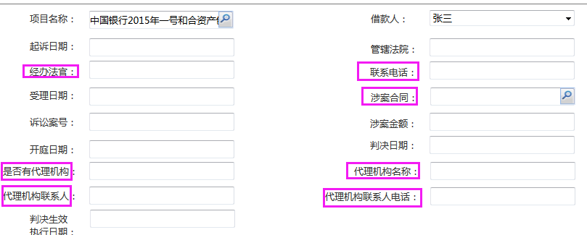 | 崔洁
14 | 债权资产管理-执行信息管理-新增执行信息 | 页面中间多了菜单行，且试了多个浏览器都有，可判定非浏览器兼容问题。 |  | 崔洁
15 | 债权资产管理-债权信息管理—操作—执行信息管理-新增执行信息 | 代理机构相关信息、法官信息均无字段填写；涉案合同demo中是查找可选项，在系统中为添加项。 |  | 崔洁
16 | 债权资产管理-破产信息管理-新增破产重整信息 | demo中无要求填写基本信息中有【法官】【法官联系方式】字段，系统中有。 |  | 崔洁
17 | 债权资产管理-破产信息管理-操作-维护 | 界面打开提示如图。 |  | 崔洁
18 | 债权资产管理-查封管理-新增查封信息 | 此处为填写项，但是有个下拉框符号。 |  | 崔洁
19 | 债权资产管理-查封管理-操作-维护 | 查封物为必填项，但是未填写认可提交保存成功。 |  | 崔洁
20 | 债权资产管理-拍卖信息管理-新增拍卖信息 | 文档上传类型，demo中是标的资产明细表，系统中是【清算报告】。 | 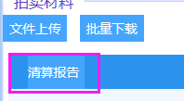 | 崔洁
21 | 债权资产管理-拍卖信息管理-操作-查看 | 查看界面任何信息均为可编辑状态。（但是没有保存按钮，所以不会影响数据） |  | 崔洁
1 | 付款审批流程-财务部负责人节点 | 提交流程出错。 | 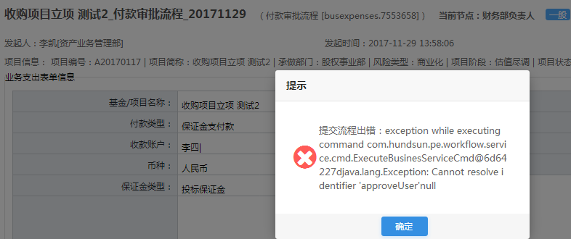 | 张秀玲
1 | 项目管理-收购项目管理-发起流程-项目立项审批流程 | 业务类型比文档中少：配资/收益权转让、委托收购。 比文档中多：其他。 |  | 吴杨
2 | 付款审批流程-法务审核（诉讼费）节点 | 提交时会提示让选择诉讼费是否超标。但诉讼费是否超标处没有可选菜单。 |  | 吴杨
3 | 付款审批流程-放款专员节点 | 在付款审批流程基本信息界面上填写完信息后，直接点“发起”按钮会弹出错误提示。 先保存，然后再发起，则可以提交成功。 | 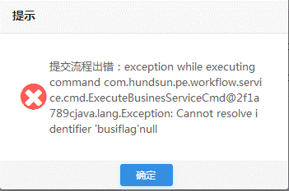  | 吴杨
1 | 项目管理-投资项目管理-查询条件-增信方式 | 页面中“增信方式”查询条件表现为多选框，是否意味着如果多选查询，即把所有满足的数据都查询出来，目前表现结果为“查不出” | 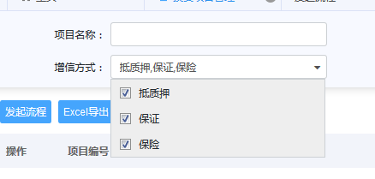 | 李世奎
2 | 项目管理-收购项目管理-发起流程-保存-代办 | 保存完项目信息后，在“我的流程代办”中查找到该项目，点“流程处理”进入错误页面。(点“查看”同样出现该问题) |  | 李世奎
3 | 项目管理-收购项目管理-流程 | 流程本应在用户“李凯”待办中，但貌似被人提交了，在已办流程中可以看到。且流程图发生变化，当前在用户“赵姝瑶”处，点击提交报错。 |  | 李世奎

12.01
序号 | 模块 | 问题描述 | 截图 | 提出人 | 优先级 | 处理结果 | 回复意见 | 预计解决日期 | 备注
1 | 项目管理 | 所有类型的项目管理中，把“所属部门”的查询条件，改为“项目阶段”，再增加一个“项目状态”的查询条件 |  | 杨曦 | 中 |  |  |  | 上线前
2 | 所有审批流程 | 按钮名称及顺序统一：保存、同意、退回、否决，“否决”按钮显示为红色 |  | 胡博 | 中 |  |  |  | 上线前
3 | 文档管理 | 非流程文档附件清单尚未配置 |  | 杨曦 | 高 |  |  |  | 上线前
4 | 项目管理 | 项目全景图中，所有金额显示不全，请把数字放在前面大写文字放到括号中 |  | 胡博 | 中 |  |  |  | 上线前
5 | 方案审查审批流程发起 | 希望发起时全部信息就是可编辑状态，不再需要点击“修改” |  | 杨曦 | 高 |  |  |  | 上线前
6 | 方案审查审批流程发起 | 字段后加上单位：预计我方收益率（%），门槛收益率（%） |  | 杨曦 | 中 |  |  |  | 上线前
7 | 方案变更流程 | 目前暂时无法满足需求，放在二期需求中详细讨论 |  | 杨曦 | 中 |  |  |  | 上线后
8 | 通用 | 自带邮件模板配置不满足需求，需要开发 |  | 杨曦 | 中 |  |  | 2017.12.15 | 上线后
9 | 付款审批流程 | 收款方的干系人选择器默认为了“交易对手”，请默认为空不然选择时经常会选不到结果 |  | 胡博 | 中 |  |  |  | 上线后
10 | 资产评估选聘流程 | “标的金额”填什么？ |  | 胡博
11 | 资产评估选聘流程 | 评估范围和评估目的是否有重复？ |  | 胡博
12 | 资产评估选聘流程 | 选聘方式理由 |  | 胡博
13 | 资产评估选聘流程 | 报价 |  | 胡博
14 | 资产评估选聘流程 | 选聘结果 |  | 胡博
15 | 律所选聘流程 | 推荐经办人 |  | 胡博
16 | 立项 | 金额显示，先小写然后大写 |  | 胡博
17 | 按钮问题 | 保存、同意、退回、否决（否决可不可以换成鲜明的颜色 |  | 胡博
18 | 用印流程 | 项目经理→法务→总裁，没有经过风控主管 |  | 胡博
19 | 其他用印审批流程 | 用印列表中的用印类型需要复选 | 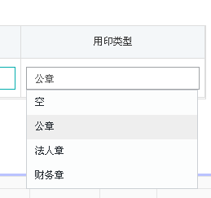
20 | 其他用印审批流程 | 文档信息列表希望能看所有文档不用分别点
21 | 资产包全景图 | 预计可回收金额和预计回收报价可以修改保存？应该去掉输入框 |  | 刘学
22 | 上会准备流程发起 | 会议安排的时候应该安排到具体时间？ | 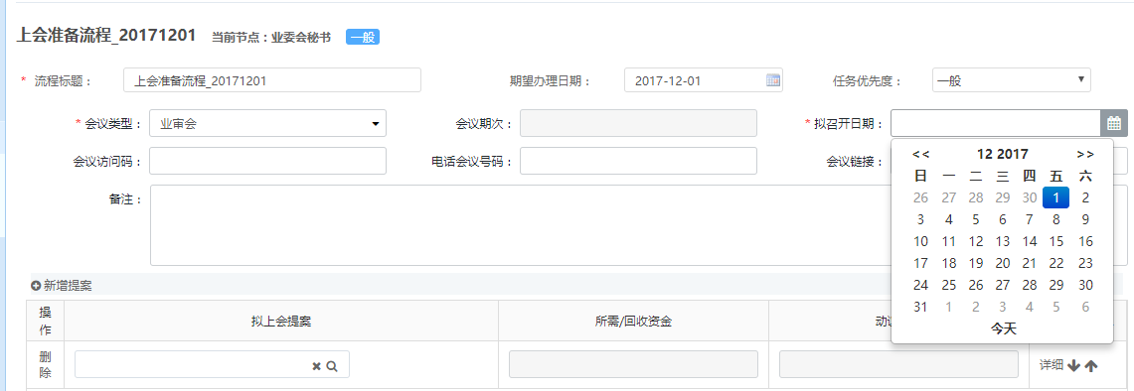 | 刘学
23 | 消息提醒 | 梳理一下什么时候有消息提醒 |  | 刘学
24 |  | 删除所有邮件发送 收包之后有邮件提示给项目经理; |  | 刘学
25 | 方案审查 | 项目审查要素，户估值信息中有项目信息 |  | 刘学
26 | 方案审查 | 项目审查发起流程，点击提交之后，有显示异常 | 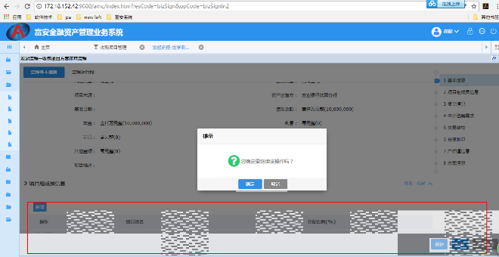 | 刘学
27 | 借款人信息维护 | 其他债权人信息和其他财产线索不能保存成功 | 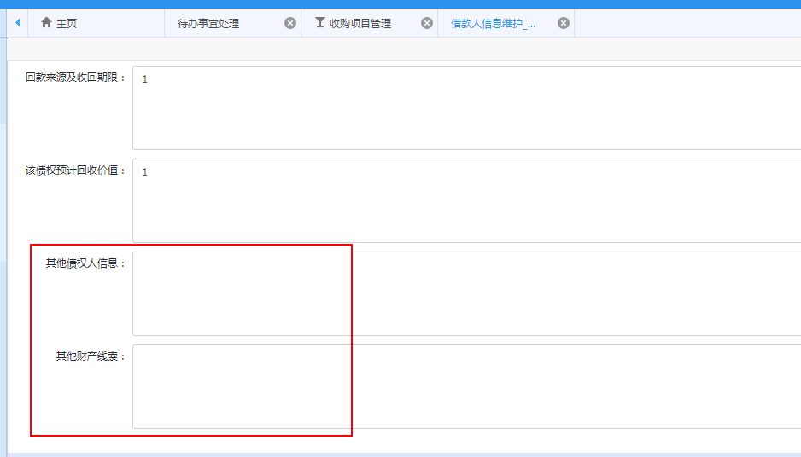 | 刘学
28 | 方案审查 | 方案审查第二个节点，附件类型都没了，昨天配置过了啊 | 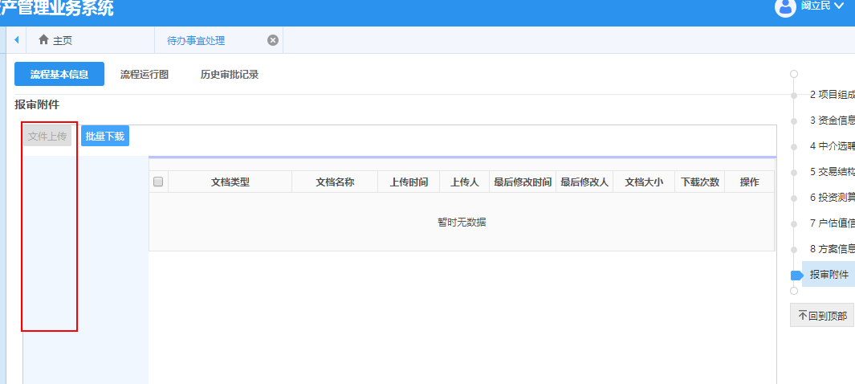 | 刘学
29 | 投决上会流程 | 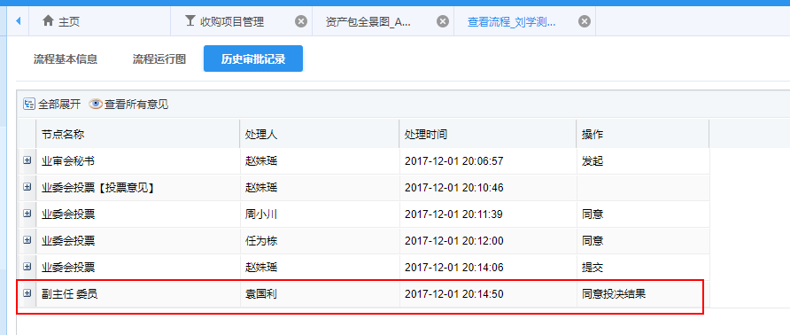 流程审批通过之后，项目阶段和最终审批结果有误

